Sheet1
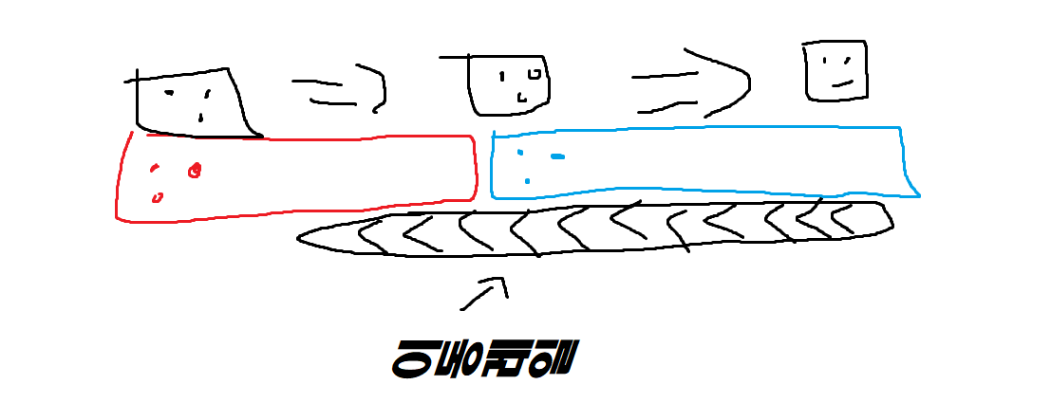
솔로게임구성
캐릭터 | 고유 특징
분홍이 | 몬스터 크기 1.5배 캐릭터 크기 1.5배 바람의 영향
 | 몬스터가 잡기 어려워지는 대신 이동이 쉬워짐
검정이 | 캐릭터, 적, 아이템 등이 전부 랜덤한 수치로 적용
초록이 | 몹 공격하는 타이밍에 맞춰서 키를 누르면 방어 성공 (3회 사용 가능)

파랑이 | 시야가 1.25배 모든 능력치가 1.5배
 | 맞으면 5%씩 줄어들게 최대 시야가 0.5배까지 줄어듬

캐릭터 스탯
체력 | 5(하트 5개)
최대체력 | 체력에 따라서 최대로 늘어날 수 있는 몸의 길이가 결정됨
이동속도
공격방법 | 1. 마우스로 찍어 누름
 | 2. 슈팅게임처럼 총알 발사
공격력

Enemy | 공격 패턴 | 마지막 맵에서만 등장
하트여왕(보스) | 고슴도치 던짐
카드병정 | 창으로 공격 | (추후에 추가할 수 있음)

Item
발동 시기 | 미정
배치 위치 | 맵 마지막 랜덤박스 넣고 안에 버프/디버프 뭐들어있을지 모름
랜덤박스 구성
버프아이템 |  | 디버프 아이템
물약 | 체력회복 | 독버섯 | 이동속도 감소 | 대시
쿠키 | 이동속도 증가 | ooo | 공격력 감소
당근 | 공격력 증가(마지막 맵 용) | ooo

맵 | 맵 구성 | 디자인
숲 | 튜토리얼(조작법)
토끼굴 | 1. 일정 높이 이상 떨어지면 데미지
 | 2. 떨어지다가 옆에 구조물 닿으면 실패
 | 3떨어지다가 닿으면 다시 올라감
 | 문으로 넘어가서 다음 구역이랑 연결
눈물웅덩이 | 물이 차오르면서 물에 닿지 않게 올라감 책상으로 연결
다과회 | 사람이 찻잔을 내려놓으면 흔들림(플레이어에 데미지)
 | 찻잔을 이용한 점프맵(테일즈러너 찾잔 움직이는 것처럼)
버섯나라 | 튕기면서 나감 | 배경에 체셔나 애벌레
하트 왕국 | 미로(탑뷰/1인칭 시점)
 | 병정이랑 싸움/ 구역 끝에 하트여왕
 | 하트여왕한테서 고슴도치 날라옴

엔딩 화면 | 클리어화면 | 배경이 검정색으로 점점 변함 -> 꿈에서 깸

멀티 | 배경은 똑같이 쓰되, 맵구성이 달라짐 |  | 스테이지를 나눔
맵(선택) | 맵 구성 | 디자인
숲 | 튜토리얼(조작법) |  |  | 비어있는 부분은 공통적 요소중에 골라서 넣을 예정
토끼굴 | 1-1
 | 1-2
 | 1-3 17. 중력바꿔서 맵 회전시킴(반대로)
 | →눈물웅덩이 : 12. 한명이 아이템을 먹으면 못움직이는 대신에 데미지를 안입음(돌떨어지 곳에 아이템을 먹은 애가 대신 맞아주는동안 다른애들이 지나감) | 바위 떨어지는 느낌
눈물웅덩이 | 2-1
 | 2-2 23- 배 타기 : 일정무게 넘기면 가라앉음 | 배 디자인 : 유리병
 | →다과회 : 7. 물 옮겨서 일정 수위 이상 채워넣기
다과회 | 3-1
 | 3-2
 | → 버섯나라 : 18- 문을 열 요소를 챙겨올 때 : 기존 크기로 나갈 수 없음, 뭔가를 먹고 작아지는 플레이어가 들어갈 수 있음
버섯나라 | 4-1 11- 한명이 몸을 크게 늘리면 다같이 늘어나고 줄이면 다같이 줄어듬
 | 4-2
하트 왕국 | 5-1 22- 무궁화꽃이 피었습니다. | 술래 : 하트여왕
 | 5-2 10- 몸으로 문양표현에서 맞추기 (고요속의외침-몸으로말해요)
 | 5-3 5- 큐브 맞추기 : 색깔 퍼즐을 맞춤 (본인이 퍼즐 조각이 됨) ㄱ,ㄴ,ㄷ,ㄹ 같은 문양을 몸에 묻혀서 본인을 퍼즐조각으로 써서 퍼즐을 맞춤 | 빨간장미 하얀장미 색칠 하는 느낌

맵 공통적 요소
1 | 제한시간 두기 (맵마다 다름)
2 | 공중 발판 (날아다니는 발판)
3 | 테트리스 : 특정모양을 맞추면 문이 열린다
4 | 몸을 늘려서 빈 곳을 넘어간다
5 | 세명이 몸을 길게 늘려서 쌓아야 꼭대기로 갈 수 있다
6 | 누가 버튼을 누르면 위에서 블럭이 떨어짐 그걸 몸위에 올리고 어디다 옮겨놔서 그걸 밟고 올라갈 수 있음
7 | 연결이 되어있어야 문이 열린다
8 | 몸을 늘려서 다리 역할해서 다른 플레이어 넘어가게 해줌
9 | 신발 신으면 플레이어끼리 자석처럼 붙어있음(신발벗으면 리셋)
10 | 각자 어딘가로 들어가서 순서대로 레버를 당겨야 함
11 | 맵에 똑같은 색깔의 텔레포트(각자의 색으로 감) : 아이템 가져옴
12 | 무빙워크 : 반대방향으로 이동하기때문에 협력해서 무빙워크 위를 막아놓고 그 위로 한명만 넘어갈수있음(그림필요)
13 | 크기가 정해져 있어서 크고 작은애들끼리 알아서 협동
14 | 색깔별 열쇠에 따라 그걸 먹으면 그 색깔 벽이 허물어짐
15 | 트렘펄린 블록 타고 넘어감(노점프에 어울리지 않는다는 의견)

(12번 참고사진)

